E区域送货时间
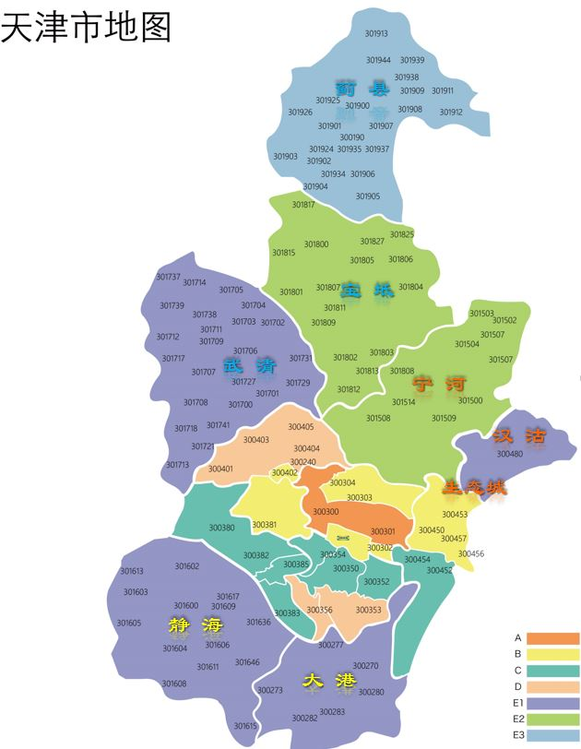
E区域送货时间
地区 | 日期 | 时段
武清 | 周四 | B | 13：00 - 17：00
 |  | C | 17：00 - 21：00
宝坻 | 周四 | B | 13：00 - 17：00
 |  | C | 17：00 - 21：00
蓟县 | 周四 | B | 13：00 - 17：00
 |  | C | 17：00 - 21：00
大港 | 周五 | B | 13：00 - 17：00
 |  | C | 17：00 - 21：00
静海 | 周五 | B | 13：00 - 17：00
 |  | C | 17：00 - 21：00
宁河 | 周六、日 | B | 13：00 - 17：00
 |  | C | 17：00 - 21：00
汉沽 | 周六、日 | B | 13：00 - 17：00
 |  | C | 17：00 - 21：00
生态城 | 周六、日 | B | 13：00 - 17：00
 |  | C | 17：00 - 21：00

